Evolución Sprint
SPRINT 1
SPRINT 1
Fecha | Esperado | Real | HU Realizada | Prom. Punts HU/día
19/04/2021 | 43 | 43 |  | 2.8666666667
20/04/2021 | 40 | 43
21/04/2021 | 37 | 43
22/04/2021 | 34 | 43
23/04/2021 | 32 | 43
26/04/2021 | 29 | 40 | HU-07
27/04/2021 | 26 | 38 | HU-07 OK
28/04/2021 | 23 | 37 | HU-17
29/04/2021 | 20 | 37
30/04/2021 | 17 | 35 | HU-17
03/05/2021 | 14 | 35
04/05/2021 | 11 | 33 | HU-17 OK
05/05/2021 | 9 | 33
06/05/2021 | 6 | 28 | HU-23
07/05/2021 | 3 | 28
08/05/2021 | 0 | 23 | HU-23

 | Porcentaje de Avance Esperado | Porcentaje de Avance Real
 | 100 | 46.511627907

SPRINT 2
SPRINT 2
Fecha | Esperado | Real | HU Realizada | Prom. Punts HU/día
10/05/2021 | 67 | 67 |  | 4.4666666667
11/05/2021 | 63 | 57 | HU-20 OK
12/05/2021 | 58 | 44 | HU-29 OK
13/05/2021 | 54 | 41 | HU-32
14/05/2021 | 49 | 41
17/05/2021 | 45 | 36 | HU-32
18/05/2021 | 40 | 36
19/05/2021 | 36 | 31 | HU-32 OK
20/05/2021 | 31 | 31
21/05/2021 | 27 | 29 | HU-30
24/05/2021 | 22 | 25 | HU-30
25/05/2021 | 18 | 23 | HU-30 OK
26/05/2021 | 13 | 18 | HU-08 OK
27/05/2021 | 9 | 13 | HU-14
28/05/2021 | 4 | 10 | HU-14
29/05/2021 | 0 | 10

 | Porcentaje de Avance Esperado | Porcentaje de Avance Real
 | 100 | 85.074626866

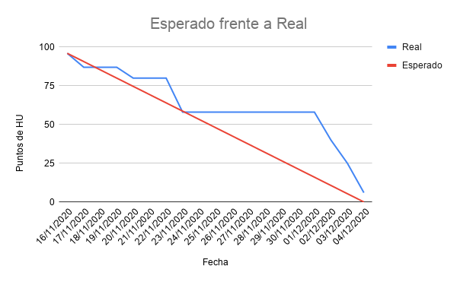
SPRINT 3
Fecha | Esperado | Real | HU Realizada (HU-<number><Rol>) | Prom. Punts HU/día
31/05/2021 | 39 | 39 |  | 2.6
01/06/2021 | 36 | 37 | HU-14
02/06/2021 | 34 | 37
03/06/2021 | 31 | 34 | HU-14 OK
04/06/2021 | 29 | 31 | HU-22
07/06/2021 | 26 | 31
08/06/2021 | 23 | 31
09/06/2021 | 21 | 29 | HU-22 OK
10/06/2021 | 18 | 29
11/06/2021 | 16 | 29
14/06/2021 | 13 | 28 | HU-01
15/06/2021 | 10 | 26 | HU-01 OK
16/06/2021 | 8 | 23 | HU-015
17/06/2021 | 5 | 21 | HU-015 OK
18/06/2021 | 3 | 18 | HU-16 OK
19/06/2021 | 0 | 18

 | Porcentaje de Avance Esperado | Porcentaje de Avance Real
 | 100 | 53.846153846
Avance del Producto a Sprint 1
Fecha | Realizado
19/04/2021 | 0
20/04/2021 | 0
21/04/2021 | 0
22/04/2021 | 0
23/04/2021 | 0
26/04/2021 | 3
27/04/2021 | 5
28/04/2021 | 6
29/04/2021 | 6
30/04/2021 | 8
03/05/2021 | 8
04/05/2021 | 10
05/05/2021 | 10
06/05/2021 | 15
07/05/2021 | 15
08/05/2021 | 20

